Sheet1
БИЕИЙН ТАМИР СПОРТЫН ГАЗРЫН АЛБАН ХААГЧДЫН ТАНИЛЦУУЛГА

 | Овог нэр | Албан тушаал | Регистрийн дугаар | Боловсрол | Улсад ажилласан жил |  | Харилцах утас | Гавьяа шагнал | Мэргэжил дээшлүүлсэн | Зураг
 |  |  |  |  | Нийт | Тухайн салбарт
1 | Улаанхүү Батмөнх | Дарга | МИ80071410 | Бакалавр, магистр | 11.9 | 4.4 | 99193421 | Спортын мастер, Биеийн тамир спортын тэргүүний ажилтан | Удирдлагын академи | 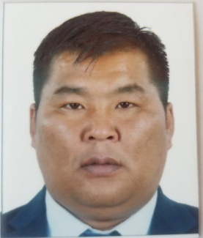
2 | Сүрэн Дашдаваа | Ахлах дасгалжуулагч, хүний нөөцийн ажилтан | ЦА65020896 | Дээд | 32 | 32 | 95112065 | Спортын мастер, Биеийн тамир спортын тэргүүний ажилтан, Хөдөлмөрийн хүндэт | Москва, Бээжин мэргэжил дээшлүүлэх курс | 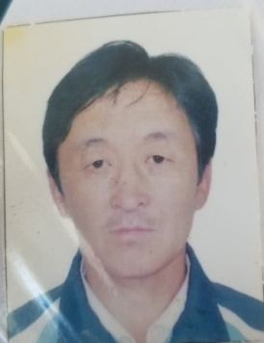
3 | Алтангэрэл Энхжаргал | Нягтлан бодогч | МЭ63122308 | Дээд | 36 | 19.4 | 99828712 | Санхүүгийн тэргүүний ажилтан, Алтан гадаст | Удирыдлагын академийн сургалтанд хамрагдсанСертифкат, Улсын секторын нягчтлан бодох бүргэлийн олон улсын стандартын сургалт Сертифкат, Санхүүгийн дунд шат ахисан төвшний нягтлан бодох бүртгэлийн сургалт-Сертифкат | 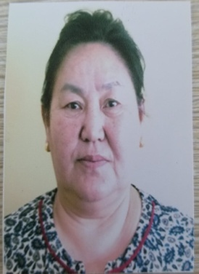
4 | Дашсүрэн Энхбат | Дасгалжуулагч | МЮ81072010 | Бакалавр | 17 | 17.8 | 99149190 | Биеийн тамир спортын тэргүүний ажилтан | Удирдлагын академийн сургалт, Монголын олс таталтын багш, дасгалжуулагчдын сургалт-Сертифкат, | 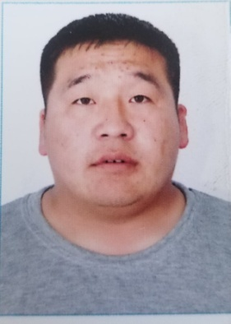
6 | Готов Ганхуяг | Дасгалжуулагч | МЬ60040813 | Дээд | 32.9 | 16 | 99497987 | Монгол Улсын Гавьяат дасгалжуулагч |  | 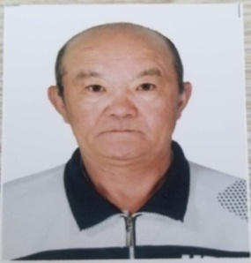 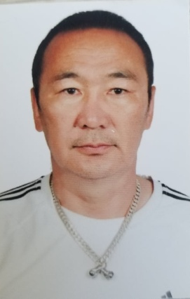
7 | Гаадан Амархүү | Дасгалжуулагч | МУ85011971 | Дээд | 8 | 2.2 | 99405565 | Олон улсын хэмжээний мастер |  | 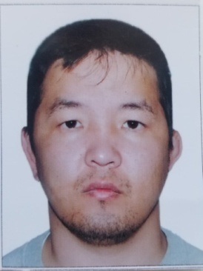
8 | Дугарсүрэн Оюунтөмөр | Дасгалжуулагч | МЮ70061211 | Дээд | 25 | 19 | 99495191 | Спортын мастер, Биеийн тамир спортын тэргүүний ажилтан | 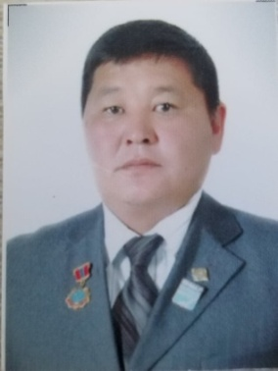 Монголын Самбо бөхийн холбооны шүүгчийн зөвлөлөөс зохион байгуулсан шүүгчийн сургалт-Сертифкат
9 | Лхагва Аззаяа | Арга зүйч | МЮ83022701 | Дээд | 15 | 15.5 | 94219616 | Биеийн тамир спортын тэргүүний ажилтан | 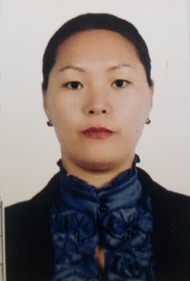 Хөдөлгөөн эрүүл мэнд сургалт-Сертифкат, Аэробек гимнастикийн Сургалт-Сетифкат,Идэвхитэй амьдралын эрүүл хэв маягийн төлөвшүүлэх нь сургалт-Сертифкат
14 | Ганбаатар Гантөмөр | Дасгалжуулагч | МБ92110210 | Бакалавр | 1 | 1.1 | 95731102 |  |  |   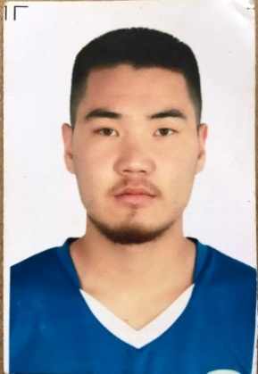 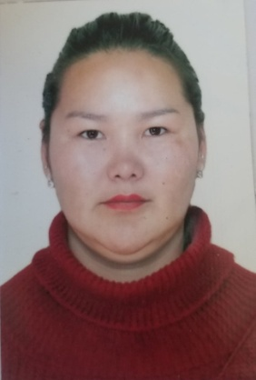 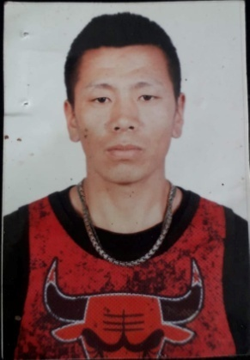
15 | Заан Отгонбаяр | Нярав | МЬ83070404 | Бакалавр | 7.1 | 3.9 | 95788385 |  |  | 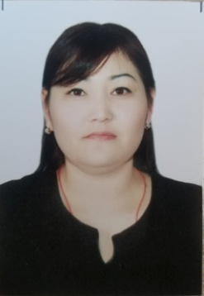
16 | Сандаг Насанжаргал | Нярав | ШБ66112369 | Тусгай дунд | 31.6 | 5.3 | 95227286 | Засаг даргын жуух |  | 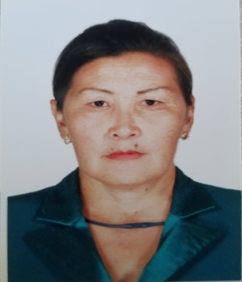
18 | Эрдэнэбат Дэлгэрцэцэг | Эрүүл ахуйч эмч | МЮ80010106 | Бакалавр | 4 | 4 | 91192777 |  | Дотоод хяналт арга зүй эзэмших сургалт-сертифкат, БТС-ын салбарын Нийтийн биеийн тамирын арга зүйчдийн зохион байгуулсан Хөдөлгөөн эрүүл мэнд сургалт-Сертифкат | 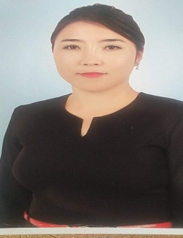 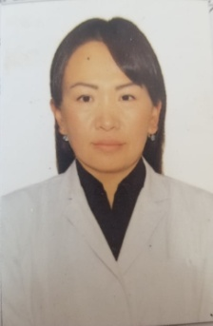
21 | Мягмар Доржсүрэн | Жижүүр сантехникч | ЦЖ63022715 | Тусгай дунд | 27.2 | 16 | 99805177 | Засаг даргын жуух |  | 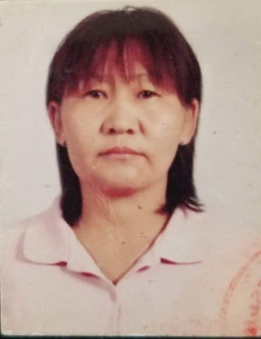 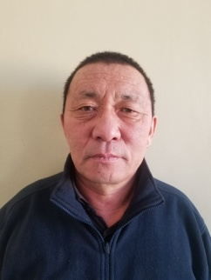
22 | Алтангэрэл Отгонцэцэг | Угтагч | МЭ78012901 | Дээд | 10.4 | 3.6 | 99960128 |  |  | 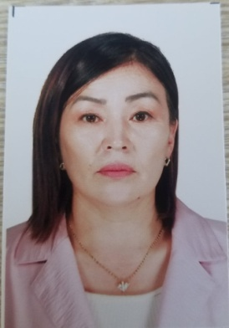
24 | Батжаргал Гэрэлмаа | Үйлчлэгч | МЙ89100907 | Бүрэн дунд | 1 | 1.3 | 95496382 |  |  | 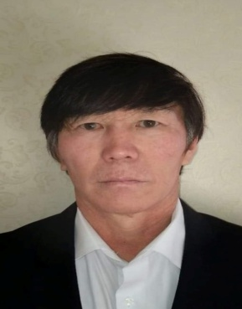 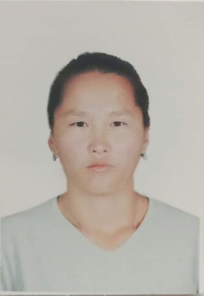
25 | Лхагважав Бүрэндэлгэр | Сахиул | МЭ68111715 | Бүрэн дунд | 23.7 | 23.7 | 99495715 |  |  | 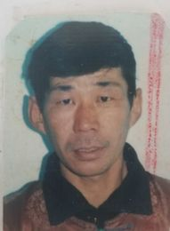
29 | Пүрвээ Мөнгөнсарнай | Архив, бичиг хэрэг | МЮ84122662 | Бакалавр | 0.9 | 0.2 | 99936384 |  |  |  